Hoja1
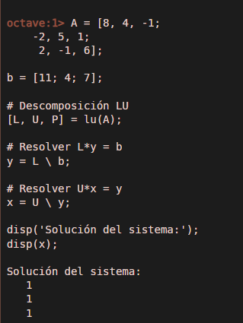
Univ. Villca Mamani Maria Belen |  |  |  |  | Gráfica
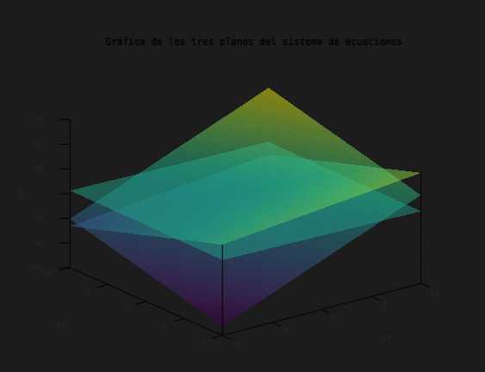

A | B | C | E
8 | 4 | -1 | 11
-2 | 5 | 1 | 4
2 | -1 | 6 | 7

Inversa de la matriz
0.099358974359 | -0.073717948718 | 0.028846153846
0.044871794872 | 0.16025641026 | -0.019230769231
-0.025641025641 | 0.051282051282 | 0.15384615385

Resultado
1
1
1
 |  |  |  | Código Gráfica
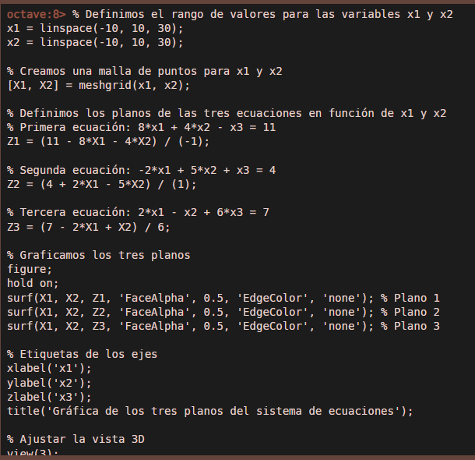
Código

